Satınalma
Məhsul | Miqdar | Vahid | Vahidin qiyməti | Cəmi Qiymət | Təklif olunan məhsulun adı
Naqilli siçan (mouse) USB kabel ilə (USB 2./3.0 uyumlu) DPI: Minimum 1000 DPI Uyğunluq: Windows 10 və 11 əməliyyat sistemləri ilə uyğunluq Kabel uzunluğu: Minimum 1 metr | 20 | Ədəd
Naqilsiz siçan (mouse) 2.4 GHz tezlikli USB qəbuledici 10 metrə qədər siqnal ötürmə DPI: Minimum 1000 DPI Uyğunluq: Windows 10 və 11 əməliyyat sistemləri ilə uyğunluq Kabel uzunluğu: Minimum 1 metr | 10 | Ədəd | 13 | 130 | A4Tech - G7-100N-1 ( Carbon )
Mouse altlığı Mikro-toxunuşlu parça səth Sürüşməyən rezin altlıq Qalınlığı: 3 mm Ölçüsü: 437 x 400 mm | 10 | Ədəd
Naqilli klaviatura Membran tipli düymələr Nömrə bloklu (numpad) Kabel uzunluğu: 1.5m | 10 | Ədəd
Naqilsiz klaviatura 2.4 GHz radio tezliyi (USB qəbuledici) Membran tipli düymələr Nömrə bloklu (numpad) Kabel uzunluğu: 1.5m | 10 | Ədəd
Micro SD Kart (256 GB) Oxuma sürəti 130 MB/s-ə qədər Suya və rentgen şüalarına davamlı | 6 | Ədəd | 54.12 | 324.72 | DAHUA - TF-C100/256GB C100 microSD Memory Card
CAT 6 Outdoor (305m buxta) Kabelin konstruksiyası: S/FTP (Hər cüt fərdi ekranlı + ümumi hörük ekran) İstismar mühiti: Çöl şəraiti (Outdoor) Xarici qatın materialı: PE (Polietilen) AWG kalibri: 23 AWG | 1 | Buxta | 1.19 | 1.19 | VOLTAM CAT 6 FTP OUTDOOR HF Şəbəkə Kabeli 0.57 mm pure copper +1.0 HDPE +ground wire +Al foil +6.4mm PVC +PE jacket Fluke pass 500-METR
CAT 6 (305m buxta) Kabelin konstruksiyası: S/FTP (Hər cüt fərdi ekranlı + ümumi hörük ekran) Data sürəti: Up to 10 Gbps və daha yuxarı Material: Qurğuşunsuz mis (Cu, solid) Maksimum bant genişliyi: 600 MHz – 1000 MHz AWG kalibri: 23 AWG | 2 | Buxta | 0.85 | 1.7 | VOLTAM CAT 6 FTP INDOOR HALOGEN FREE Şəbəkə Kabeli 0.57 mm pure copper +1.0 HDPE +ground wire +Al foil +6.4mm PVC Fluke pass 500-METR | 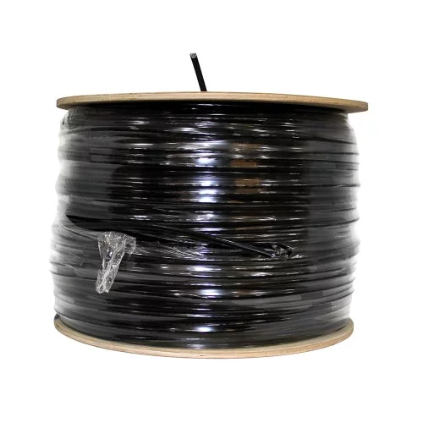
CAT 7 (305m buxta) Kabelin konstruksiyası: S/FTP (Hər cüt fərdi ekranlı + ümumi hörük ekran) Data sürəti: Up to 10 Gbps və daha yuxarı Material: Qurğuşunsuz mis (Cu, solid) Maksimum bant genişliyi: 600 MHz – 1000 MHz AWG kalibri: 23 AWG | 2 | Buxta
USB Flash Kart (64 GB) USB 3.0 / 3.2 Gen 1 interfeysi. Oxuma sürəti 150 MB/s-ə qədər. Metal korpus | 5 | Ədəd | 11.85 | 59.25 | DAHUA - TF-C100/64GB C100 microSD Memory Card
Xarici SSD - 1TB USB 3.0/3.2 Gen 2 (Type-C) Oxuma 1050 MB/s, yazma 1000 MB/s. Zərbəyə davamlı korpus | 3 | Ədəd
RJ 45 LAN Başlıq (100 ədəd) Ekranlaşdırılmış (metal korpuslu), 8P8C 50µ qızıl örtüklü kontaktlar 23-24 AWG kabel üçün | 2 | Qutu | 0.12 | 24 | TPLİNK RJ45 UTP CAT 6 PAKET (100 PCS)
LAN kabel başlığı sıxmaq üçün krimper 8P/RJ45, 6P/RJ-11 başlıqları üçün Sərtlik HV555~650° Uzunluq: 200 mm | 1 | Ədəd | 15.62 | 15.62 | CP-393 Pro-Crimper Modular Tool (160mm) | 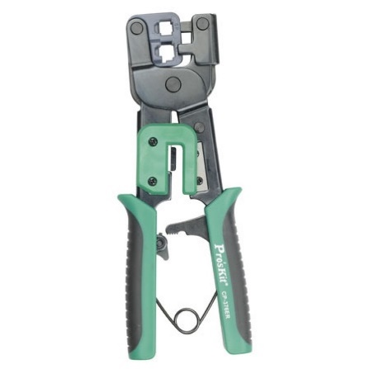
Patch cord CAT 6 - 3 metr RJ45 8P8C başlıq Gold-plated (qızıl örtüklü) kontaktlar – minimum 50 µm qızıl örtük Metal korpuslu ekranlı konnektor (shielded) 100 MHz-ə qədər bant genişliyi (və ya daha yüksək) Uyğunluq: Gigabit Ethernet (1000 Base-T) və daha yüksək sürətlər üçün uyğun Material: Saf oksigen-free copper (OFC) konduktorlar Keçid diametri: 23 AWG (optimal performans üçün) | 20 | Ədəd | 3.24 | 64.8 | DATALINK CAT6 - LAN KABEL 3M ( GREY ) | 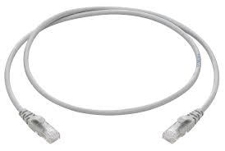
Patch cord CAT 6 - 5 metr RJ45 8P8C başlıq Gold-plated (qızıl örtüklü) kontaktlar – minimum 50 µm qızıl örtük Metal korpuslu ekranlı konnektor (shielded) 100 MHz-ə qədər bant genişliyi (və ya daha yüksək) Uyğunluq: Gigabit Ethernet (1000 Base-T) və daha yüksək sürətlər üçün uyğun Material: Saf oksigen-free copper (OFC) konduktorlar Keçid diametri: 23 AWG (optimal performans üçün) | 10 | Ədəd | 3.9 | 39 | DATALINK CAT6 - LAN KABEL 5M ( GREY )
Patch cord CAT 6 - 10 metr RJ45 8P8C başlıq Gold-plated (qızıl örtüklü) kontaktlar – minimum 50 µm qızıl örtük Metal korpuslu ekranlı konnektor (shielded) 100 MHz-ə qədər bant genişliyi (və ya daha yüksək) Uyğunluq: Gigabit Ethernet (1000 Base-T) və daha yüksək sürətlər üçün uyğun Material: Saf oksigen-free copper (OFC) konduktorlar Keçid diametri: 23 AWG (optimal performans üçün) | 10 | Ədəd | 6.81 | 68.1 | DATALINK CAT6 - LAN KABEL 10M ( BLACK )
Starlink Standart Yüksək sürətli daşınabilən şəbəkə cihazı Geniş əhatə — peyk şəbəkəsi vasitəsilə internet Wi‑Fi texnologiyası: 802.11 a/b/g/n/ac/ax – bu, Wi‑Fi 6 standartıdır (yüksək sürət və stabil əlaqə). Radio: Tri‑band 4×4 MU‑MIMO — bir çox cihazı eyni anda sürətli qoşmağa imkan verir. Ethernet portlar: 2 LAN portu — kabel ilə cihazlara birbaşa qoşulma. Əhatə sahəsi: Təxminən 297 m² (çox otaqlı ev və ofis üçün yetərlidir). Əlaqə tutumu: təxminən 235 cihaz‑a qədər Wi‑Fi qoşula bilə | 1 | Ədəd |  |  |  | 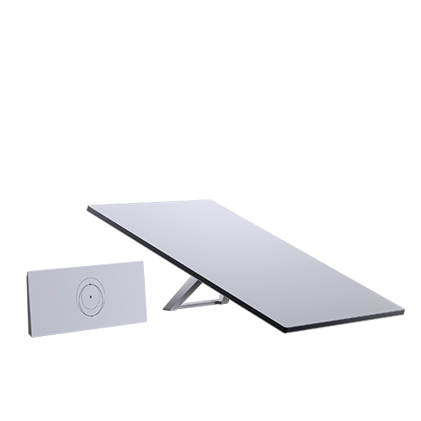
Qulaqlıq Driver ölçüsü: 40 mm və daha böyük Səs cavab aralığı: 20 Hz – 20 kHz Empedans: 32 Ω – 60 Ω Həssaslıq: ≥98 dB Konnektor: 3.5 mm Jack Kabel: 1.2 m – 3 m, mümkün çıxarılan Over‑ear / On‑ear: Daha yaxşı səs izolyasiyası Mikrofon: Boom (uzanan) və ya inline: Səsli zəng üçün aydın danışıq | 2 | Ədəd | 11 | 22 | A4Tech - HS-19 ( Qulağcıq )
LAN Switch 8 × RJ-45 10/100/1000 Mbps port Sürət: Gigabit (1000 Mbps) hər portda Switch gücü : 16 Gbps İdarə olunmayan (Unmanaged) — konfiqurasiya tələb etməyən Crossover kabellər olmadan da qoşulma | 2 | Ədəd | 100 | 200 | TP-Link - LS1016G (16-Port Gigabit Desktop/Rackmount Switch) | 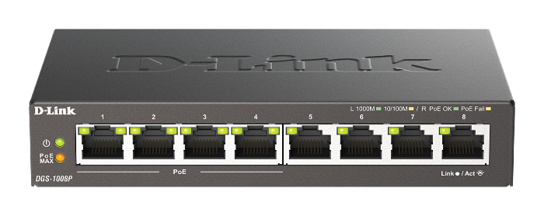
HDMI - 1.5 metr Minimal ötürmə sürəti (bandwidth): 18 Gbps və ya daha yüksək HDR dəstəyi: Bəli Audio dəstəyi: Dolby Digital, DTS və ya ekvivalent HDCP dəstəyi: HDCP 2.2 və ya daha yüksək Konnektorlar: Qızıl örtüklü (gold-plated) və ya ekvivalent korroziyaya davamlı Kabel quruluşu: Çoxqatlı ekranlama (shielded) Xarici örtük: PVC və ya möhkəm izolyasiyalı material | 10 | Ədəd | 7 | 70 | VOLTAM VH-09 HDMİ1.4 cable 4K 30HZ (3m)
HDMI - 3 metr Minimal ötürmə sürəti (bandwidth): 18 Gbps və ya daha yüksək HDR dəstəyi: Bəli Audio dəstəyi: Dolby Digital, DTS və ya ekvivalent HDCP dəstəyi: HDCP 2.2 və ya daha yüksək Konnektorlar: Qızıl örtüklü (gold-plated) və ya ekvivalent korroziyaya davamlı Kabel quruluşu: Çoxqatlı ekranlama (shielded) Xarici örtük: PVC və ya möhkəm izolyasiyalı material | 10 | Ədəd | 7 | 70 | VOLTAM VH-09 HDMİ1.4 cable 4K 30HZ (3m)
Fiber optik HDMI - 30 metr Minimal ötürmə sürəti (bandwidth): 18 Gbps və ya daha yüksək HDR dəstəyi: Bəli Audio dəstəyi: Dolby Digital, DTS və ya ekvivalent HDCP dəstəyi: HDCP 2.2 və ya daha yüksək Minimal siqnat itirilməsi Torpaq və qoruma: Shielded / Folqa + hörgü Konnektorlar: Qızıl örtüklü (gold-plated) və ya ekvivalent korroziyaya davamlı Kabel quruluşu: Çoxqatlı ekranlama (shielded) Xarici örtük: PVC və ya möhkəm izolyasiyalı material | 5 | Ədəd |  |  |  | 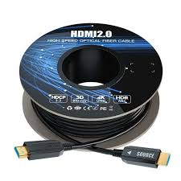
Fiber optik HDMI - 50 metr Minimal ötürmə sürəti (bandwidth): 18 Gbps və ya daha yüksək HDR dəstəyi: Bəli Audio dəstəyi: Dolby Digital, DTS və ya ekvivalent HDCP dəstəyi: HDCP 2.2 və ya daha yüksək Minimal siqnat itirilməsi Torpaq və qoruma: Shielded / Folqa + hörgü Konnektorlar: Qızıl örtüklü (gold-plated) və ya ekvivalent korroziyaya davamlı Kabel quruluşu: Çoxqatlı ekranlama (shielded) Xarici örtük: PVC və ya möhkəm izolyasiyalı material | 5 | Ədəd
HDMI Splitter Giriş: 1 × HDMI Çıxış: 8 × HDMI Maksimum dəstək: 4K @ 60 Hz HDMI versiyası: HDMI 2.0 HDCP dəstəyi: HDCP 1.4 / 2.2 Audio dəstək: Dolby, DTS, LPCM Metal korpus | 5 | Ədəd | 38.01 | 190.05 | VOLTAM VH-31 HDMI1.4 splitter 1x8 4k 3D
Elektrik uzadıcısı Çıxışların sayı: 6 ədəd Priz tipi: Type F (Schuko), torpaqlamalı Nominal gərginlik: 230 V AC Maksimum cərəyan: 16 A Maksimum yük gücü: təxminən 3500 W Kabel uzunluğu: 5 metr Kabel tipi: 3 damarlı (faz, neytral, torpaq) Kabel kəsiyi: 3 x 1.0 mm² Keçirici material: Mis Açar: Var (ümumi açma/söndürmə düyməsi) | 5 | Ədəd
Elektrik uzadıcısı Çıxışların sayı: 8 ədəd Priz tipi: Type F (Schuko), torpaqlamalı Nominal gərginlik: 230 V AC Maksimum cərəyan: 16 A Maksimum yük gücü: təxminən 3500 W Kabel uzunluğu: 10 metr Kabel tipi: 3 damarlı (faz, neytral, torpaq) Kabel kəsiyi: 3 x 1.0 mm² Keçirici material: Mis Açar: Var (ümumi açma/söndürmə düyməsi) | 8 | Ədəd
SDI Kabel Sommer Cable 75 Ω SDI/HDTV Cable by Sommer Cable Germany Nominal impedans: 75 Ω (standart HDTV/SDI koaksial impedans) Kapasitans: təxminən 52 pF/m (metrlə ölçülür və kabel tipi ilə dəyişə bilər) Dalğa sürəti (Velocity factor): təxminən 0.80 | 150 | Metr |  |  |  | 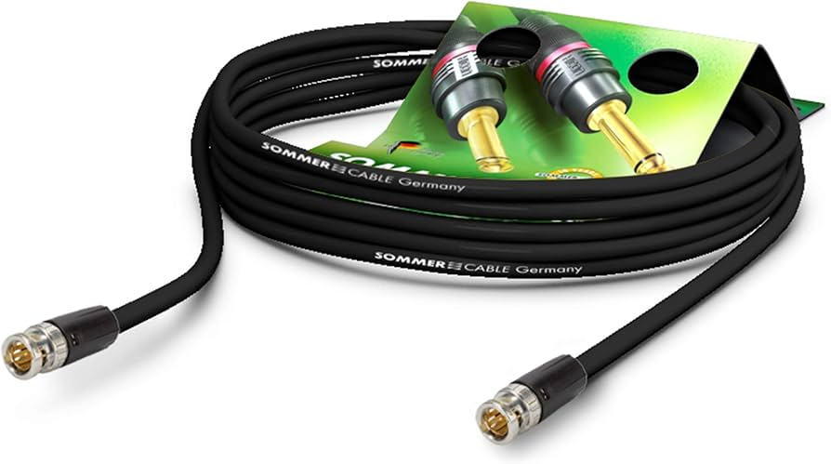
SDİ Kabel üçün başlıq Canare 12G-sertifikatlı və ya Neutrik 12G-sertifikatlı BNC başlıqları ilə (uzunluğuna görə dəyişir) | 8 | Ədəd
Televizor Ekran ölçüsü: 65″ (≈164 sm diaqonal) Növ: LED (Full Array / Local Dimming 4K UHD (3840 × 2160) çözünürlük HDR dəstəyi: HDR10, HLG, Dolby Vision – daha yüksək kontrast və rəng dərinliyi 100+ Hz təzələmə – hamar hərəkətlər üçün əla seçim Acoustic Multi-Audio səs sistemi – daha real səslənmə üçün Dolby Audio & Dolby Atmos dəstəyi – kino tərzi səs təcrübəsi Səs çıxışı: 10 W + 10 W + 5 W + 5 W 4 × HDMI – video/AV cihazlar üçün 2 × USB – media oynatma və yükləmə üçün | 8 | Ədəd
Elektrik uzadıcısı Çıxışların sayı: 8 ədəd Priz tipi: Type F (Schuko), torpaqlamalı Nominal gərginlik: 230 V AC Maksimum cərəyan: 16 A Maksimum yük gücü: təxminən 3500 W Kabel uzunluğu: 20 metr Kabel tipi: 3 damarlı (faz, neytral, torpaq) Kabel kəsiyi: 3 x 1.0 mm² Keçirici material: Mis Açar: Var (ümumi açma/söndürmə düyməsi) | 2 | Ədəd
Kompüter adapteri üçün ötürücü (perexodnik) Material: İzolyasiyalı plastik korpus Gərginlik: 110 V–240 V AC Uyğunluq: Avropa və digər beynəlxalq fiş növləri üçün keçid funksiyası | 15 | Ədəd |  |  |  | 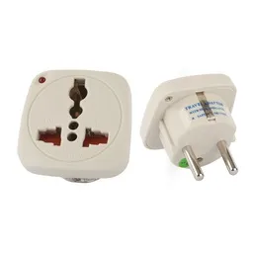
Kompüter üçün çanta 15.6 düyümlü noutbuk üçün İçi yastıqlı bölmə Aksesuar üçün cib / göz (adapter, kabellər, telefon üçün) Suya davamlı səth | 20 | Ədəd | 42.58 | 851.6 | RIVACASE 7532 grey/dark blue anti-theft Laptop bag 15.6" / 6
Kompüter üçün adapter Gücü: 45 W Giriş (Input): 100–240 V ~ 1.4 A, 50–60 Hz Çıxış (Output): 19.5 V ⎓ 2.31 A | 5 | Ədəd
 |  |  | Total qiymət yazılmalıdır | Total qiymət yazılmalıdır

